梅县中学
梅县区各中学（中职）学校校徽对应表

序号 | 学校名称 | 校徽 | 校徽
1 | 梅县区 华侨中学 | 车校徽 | 
2 | 梅县区高级中学 | 车校徽 | 

3 | 梅县外国语学校 | 车校徽 | 
4 | 梅县区宪梓中学 | 车博士帽 | 
5 | 梅县区第一职业学校 | 车校徽 | 
6 | 梅县区梅北中学 | 车校徽 | 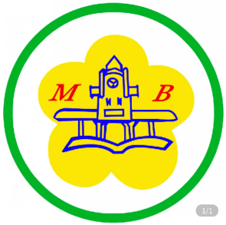
7 | 梅县区松口中学 | 车校徽 | 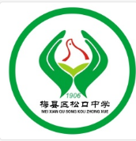
8 | 梅县区丙村中学 | 车校徽 | 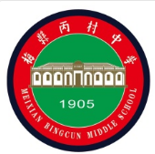
9 | 梅县区畲江中学 | 车校徽 | 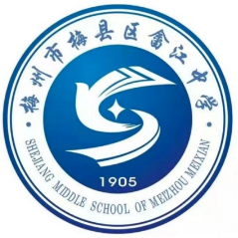
10 | 梅县区松源中学 | 车校徽 | 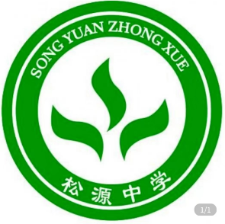
11 | 梅县区桃尧中学 | 车校徽 | 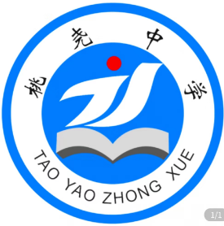
12 | 梅县区径义中学 | 车校徽 | 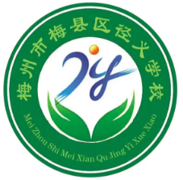
13 | 梅县区松南中学 | 车校徽 | 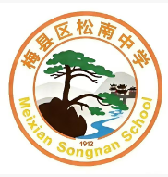
14 | 其他学校 | 车博士帽 | 

梅县小学
梅县区各小学校徽对应表

序号 | 学校名称 | 校徽 | 校徽
1 | 梅县区雁洋镇小 | 车校徽 | 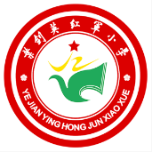
2 | 梅县区职中附小 | 车校徽 | 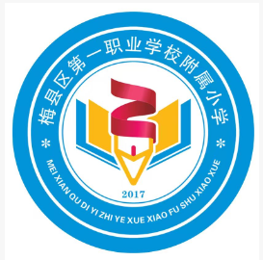
3 | 梅县区丽群小学 | 车校徽 | 
4 | 梅县区隆文镇小 | 车校徽 | 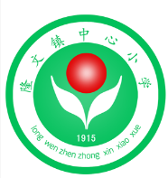
5 | 梅县区畲江镇小 | 车校徽 | 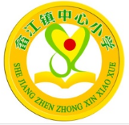
6 | 梅县区新民小学 | 车校徽 | 
7 | 梅县区松口镇小 | 车校徽 | 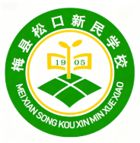
8 | 其他小学 | 车书本 | 

